Лист1
Приложение №7 к Договору № _______________ от "____" ______________ 2021г.
Техническая спецификация
№ п/п | ОКВ ЭД2 | ОКПД2 | КОЗ | Наименование товара | Внешний вид/ Требования к ткани | Описание | Размеры |  |  |  |  |  |  |  |  |  |  |  |  |  |  |  |  |  |  |  |  |  |  |  |  | Общее кол-во
 |  |  |  |  |  |  | 88-92/158-164 | 88-92/170-176 | 88-92/182-188 | 96-100/158-164 | 96-100/170-176 | 96-100/194-200 | 96-100/182-188 | 104-108/158-164 | 104-108/170-176 | 104-108/182-188 | 104-108/194-200 | 112-116/158-164 | 112-116/170-176 | 112-116/182-188 | 112/116/194-200 | 120-124/158-164 | 120-124/170-176 | 124-28/170/176 | 120-124/182-188 | 128-132/158-164 | 128-132/170-176 | 128-132/182-188 | 136-140/158-164 | 136-140/170-176 | 136-140/182-188

1 | 14.12.1 | 14.12.11.120: | 01.20.04.02.10 | Костюм зимний мужской для слесарей | 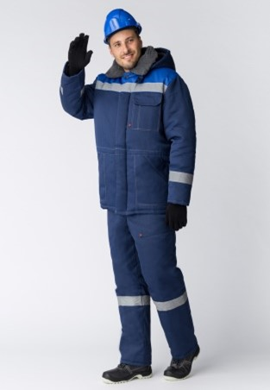 Куртка, брюки, СОП, Ткань (Смесовая, 210) брюки, темно-синий/васильковый Ткань "Грета" 65% полиэфир / 35% хлопок (+/-5%), плотность 210 гр/м2, ВО- пропитка | КУРТКА:с супатной застежкой на пуговицы, отложной воротник из искусственного меха, регулировка объема по талии, широкие СОП 50 мм по низу кокеток и рукавов, накладные карманы с косым входом, закрытым клапаном в нижней части куртки, нагрудный карман на левой полочке с отделением для ручки, внутренние трикотажные манжеты-напульсники, внутренний накладной карман, съемный капюшон с регулировкой объема по лицевой и затылочной части БРЮКИ:с застежкой на молнию, с высокой утепленной спинкой и съёмными бретелями на пуговицах, пояс брюк на пуговицах со шлевками, накладные карманы с косым входом на передних половинках брюк, широкие СОП 50 мм по низу брючин |  |  |  | 5 | 11 |  |  |  | 14 | 8 |  |  | 5 | 4 | 3 |  | 1 |  | 2 |  | 1 | 1 |  |  |  | 55
2 | 14.12.1 | 14.12.21.110 | 01.20.04.02.09 | Зимняя куртка и брюки (жен.) | 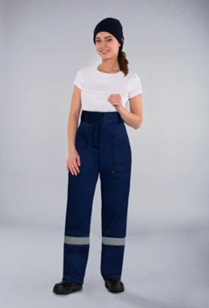 Куртка , брюки (жен.) Ткань "Грета" 65%, полиэфир / 35%, хлопок (+/-5%), плотность 210 гр/м2, ВО-пропитка, утеплитель"Синтепон"360 гр/м2 спинка и полочки, 240 гр/м2 рукава, 120 гр/м2 капюшон Ткань "Грета", 65% полиэфир / 35% хлопок (+/-5%), плотность 210 гр/м2, ВО-пропитка, "Синтепон" 240 гр/м2, брюки | КУРТКА:прямого силуэта, с центральной супатной застёжкой на пять пуговиц и две сквозные вверху борта, полочки и спинка с кокетками из отделочной ткани по кокеткам проложена СОП шириной 50 мм, полочки с накладными карманами: одним верхними на левой полочке и двумя нижними, верхний накладной карман с клапаном, застёгивающимся на две ленты контакт, нижние накладные карманы с наклонным входом; рукава втачные, с трикотажной манжетой, воротник втачной «стойка»; капюшон состоит из центральной и боковых частей, пристегивается к воротнику при помощи 4 петель и пуговиц; по лицевому вырезу капюшон регулируется за счет шнура, цвет: темно-синий БРЮКИ:с застёжкой гульфика на тесьму «молния», с высоким притачным поясом, застёгивающимся на две петли и пуговицы, и пятью шлёвками: двумя передними и тремя задними; на поясе для регулировки облегания настрочены паты с петлями, застёгивающиеся на пуговицы, передние половинки брюк с боковыми внутренними карманами с наклонным входом и с вытачками в области колена, задние половинки брюк с талиевыми вытачками, по низу брюк в области голени настрочена светоотражающая полоса шириной 50 мм, цвет: темно-синий |  |  |  | 1 |  |  |  | 1 |  |  |  | 1 |  |  |  |  |  |  |  |  |  |  |  |  |  | 3
3 | 14.12.1 | 14.12.11.120 | 01.20.04.02.10 | Электромонтеры | 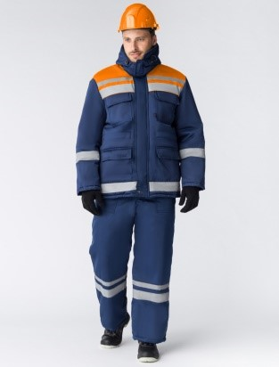 | КУРТКА: с застежкой на молнию закрытую ветрозащитной планкой на ленту-контакт и кнопки, нагрудные накладные карманы с фигурными клапанами на кнопках - нижние карманы в рельефных швах полочек, рукава с манжетами на кнопках по низу, усилительные накладки в области локтей, куртка на поясе с фигурной линией низа по спинке, СВП-кант. Цвет: васильковый с оранжевой кокеткой ПОЛУКОМБИНЕЗОН : с различными многофункциональными карманами, застежка гульфика на молнию и в правом боковом шве на пуговицы, эластичная резинка по талии спинки, бретели на пластиковых застежках (фастексах), регулирующихся по длине за счет эластичной резинки, усиленные наколенники, СВП-кант. Цвет: васильковый ( темно-синий). |  |  |  |  | 4 | 1 |  |  |  | 3 |  |  | 2 | 1 |  |  |  |  |  |  |  |  |  |  |  | 11
4 | 14.12.1 | 14.12.11.110 | 01.20.04.06.05 | Костюм для водителей АВС | 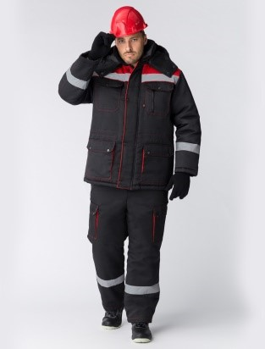 Ткань «Грета» 65% 35% хлопок (+/-5%), плотность 210 гр/м2, ВО-пропитка "Синтепон" 360 гр/м2 спинка и полочки, 240 гр/м2 рукава и полукомбинезон, 120 гр/м2 капюшон климатический пояс II | КУРТКА прямого силуэта, с центральной застёжкой на двухзамковую молнию, ветрозащитная планка застегивается на четыре кнопки, с подкладкой на кулисе по линии талии, с трикотажными напульсниками на рукаве, верхние карманы накладные со скошенными углами, на кармане левой полочки карман с двумя входами: верхним и боковым с застежкой на тесьму «молния»; нижние карманы с объемной вставкой, закрываются фигурными клапанами с двумя кнопками, внутренний карман, воротник втачной отложной, капюшон регулируемый, съемный на кнопках, СОП 50 мм, цвет: черный с красной кокеткой ПОЛУКОМБИНЕЗОН прямого силуэта с центральной застёжкой на тесьму «молния», на кокетку нашиты карманы, боковые карманы с наклонным входом, на боковой части располагаются объемные карманы, закрывающиеся фигурными клапанами с двумя кнопками, на правую заднюю часть полукомбинезона настрочен накладной карман со скошенными углами. Цвет: черный |  |  |  |  | 2 |  | 1 |  |  | 3 |  |  |  |  |  |  |  |  |  |  |  |  |  |  |  | 6
5 | 14.12.1 | 14.12.11.110 | 01.20.04.06.05 | Костюм зимний для водителей | 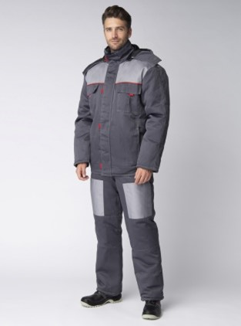 Костюм зимний (Автогараж) | КУРТКА прямого силуэта, с центральной застёжкой на тесьму «молния», с ветрозащитной планкой, застёгивающейся на пять лент - «контакт» и с патами из контрастной ткани; низ с эластичной тесьмой в боковых частях, со съёмным утеплённым капюшоном. Полочки и спинка с кокеткой из отделочной ткани, в шов притачивания кокеток вставлен кант из контрастной ткани, полочки с верхними накладными карманами и с утеплёнными клапанами, застёгивающиеся на ленту «контакт» и патой из контрастной ткани, в рельефном шве полочек расположены внутренние карманы; рукава втачные, с усилительными накладками в области локтя, воротник втачной, «стойка», капюшон пристёгивается к куртке на тесьму «молния», регулируется по лицевому вырезу шнуром, подбородочная часть с застёжкой на две ленты «контакт», на левую полочку подкладки настрочен верхний накладной карман. Цвет: серый БРЮКИ: с застёжкой гульфика на тесьму «молния», с высоким поясом, застёгивающимся на две петли и пуговицы, и пятью шлёвками, цвет: серый |  |  |  |  | 1 |  | 1 |  | 3 | 2 | 1 |  | 3 | 1 |  |  | 1 |  |  |  |  |  |  |  |  | 13
6 | 14.12.1 | 14.12.11.110 | 01.20.04.06.05 | Костюм мужской зимний для ИТР | 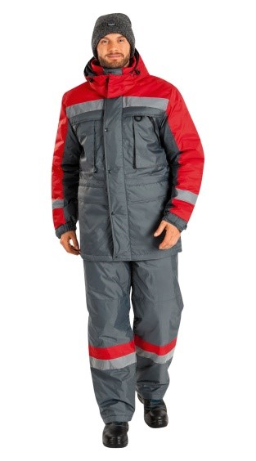 Костюм | Костюм С/О Ткань верха: «Оксфорд», полиамид – 100%, 100 г/м², ПУ-покрытие. Утеплитель: синтепон, 100 г/м², куртка – 3 слоя, брюки – 2 слоя. Комплектация: КУРТКА, БРЮКИ Защитные элементы: две ветрозащитные планки, внутренние манжеты по низу брюк. Регулировки: по талии, манжетам, низу куртки Усилительные накладки: в области коленей; Световозвращающие полосы: по полочкам, спинке, рукавам, капюшону, низу брюк. Цвет: серый с красным |  |  |  |  |  |  |  |  | 5 | 2 |  |  | 4 | 2 |  |  | 2 |  | 1 |  |  |  |  |  |  | 16
7 | 14.12.1 | 14.12.21.110 | 01.20.04.02.09 | Костюм женский зимний | 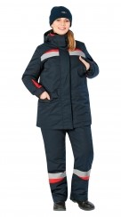 Костюм (АУП) | Комплектация: КУРТКА, КОМБИНЕЗОН, СЪЕМНАЯ ПОДКЛАДКА Ткань верха: смесовая, полиэфир – 65%, хлопок – 35%, 240 г/м², ВО Утеплитель: Термофайбер, 150 г/м², куртка – 3 слоя, полукомбинезон – 2 слоя; ветрозащитная ткань. Капюшон: утепленный, съемный, на кнопках, регулируется. Воротник: стойка со съемным меховым воротником, Регулировки по ширине: по поясу и низу куртки; манжеты с эластичной тесьмой и патой на текстильной застежке, внутренние трикотажные манжеты. Карманы: верхние в шве с застежкой на кнопке, нижние с клапанами, на рукаве, внутренний для телефона на утепляющей подкладке. Цвет: серый с красным | 1 |  |  | 3 | 1 |  |  | 2 |  |  |  |  |  |  |  | 2 |  |  |  |  |  |  |  |  |  | 9
8 | 14.12.1 | 14.12.11.110: | 01.20.04.06.05 | Костюм для сварщиков (зима) | 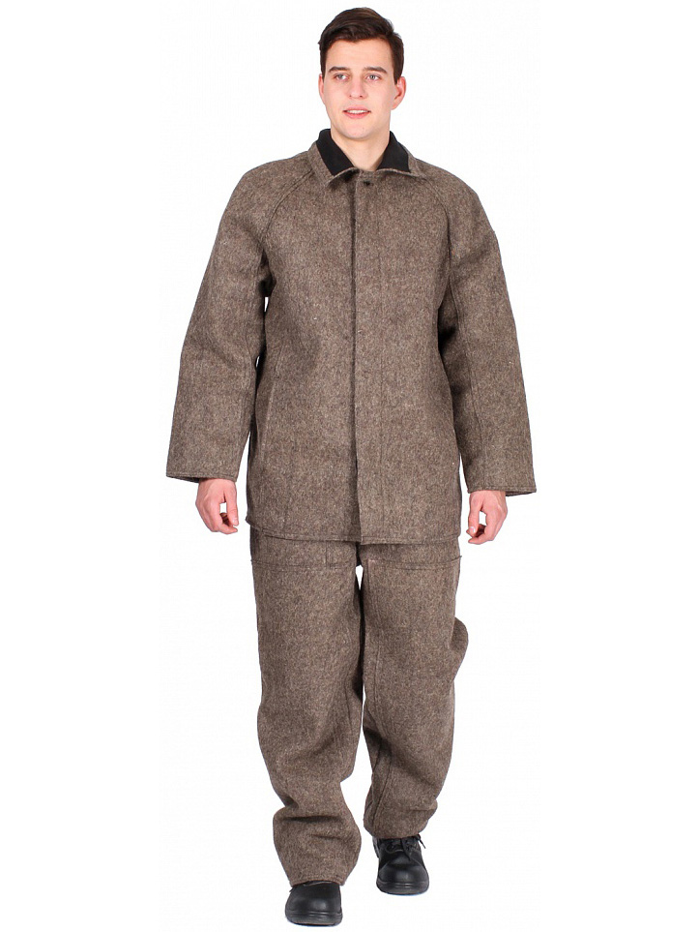 | Комплектность: Куртка + брюки Основной материал: Ткань "Сукно" 100% шерсть, плотность 760 гр/м2 КУРТКА - куртка с центральной супатной застежкой на петли и пуговицы. В боковых швах куртки расположены карманы Вид центральной застежки: Супатная (петли/пуговицы) БРЮКИ: - брюки прямого силуэта на поясе - рекомендуется для защиты от повышенных температур - ткань верха: сукно, пл. 760 г/м, обладает огнезащитными свойствами |  |  |  | 2 | 5 |  |  |  | 1 | 2 |  |  |  |  |  |  |  |  |  |  |  |  |  |  |  | 10
9 | 14.12.1 | 14.12.11.120 | 01.20.04.02.12 | Куртка для АУП | 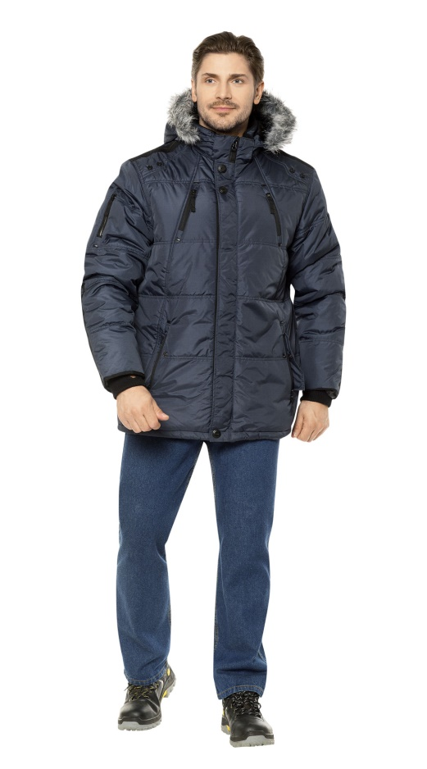 | Куртка Ткань верха: полиэфир - 100% Утеплитель: синтетический утеплитель, 300 г/м² Застежка: на молнии, с ветрозащитной планкой на кнопках. Капюшон: съемный на молнии, подкладка и опушка из искусственного меха. Регулировки по ширине: кулиска по низу изделия, эластичный шнур с фиксаторами по лицевому вырезу капюшона. Карманы: прорезные нагрудные на молнии, нижние в швах на молнии с клапанами, прорезной на рукаве с застежкой на молнии. Цвет: темно-синий |  |  |  |  |  |  |  |  |  | 1 |  |  |  | 3 |  |  | 1 |  |  |  |  |  |  |  |  | 5

ЗАКАЗЧИК Генеральный Директор АО "Тепло Шатуры" ________________ /Д.А. Капранов/ М.П. (при наличии)

